Estadísticas
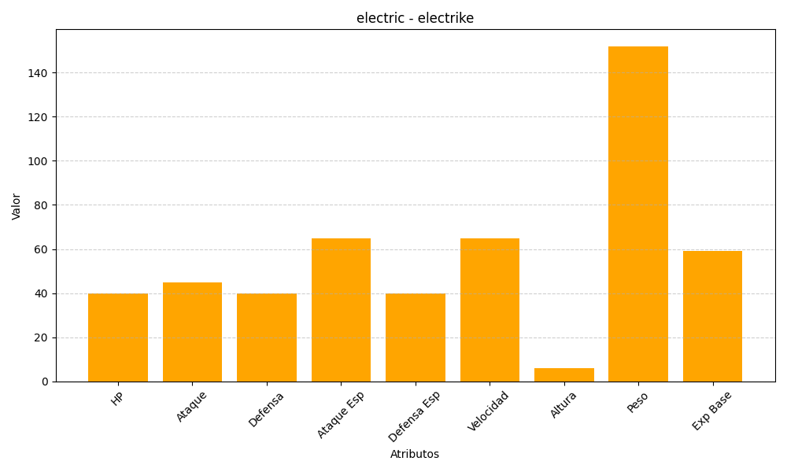
ID | Nombre | Tipo | HP | Ataque | Defensa | Ataque Especial | Defensa Especial | Velocidad | Altura | Peso | Experiencia Base
309 | electrike | electric | 40 | 45 | 40 | 65 | 40 | 65 | 6 | 152 | 59

